Sheet1
아이템명 | 변경전 | 변경후 | 변경내용
JUMPER COUPLER PLUG | 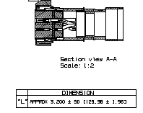 | 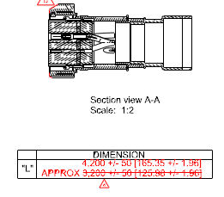 | JUMPER CABLE 길이변경

EXTERIOR SPEAKER | 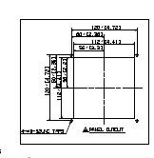 | 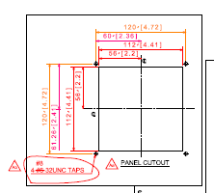 | PANEL MT'G 사양변경

LCD PASSENGER INFORMATION DISPLAY-1 |  |  | PART NO.13번 CONNECTOR 사양변경

LED SIDE DESTINATION SIGN-1 |  |  | 1)케이블 길이 추가 2) PART NO.14~17번 사양변경 3) PART NO.20번 BRACKET 도면번호변경

LED FRONT DESTINATION SIGN |  |  | 1)케이블 길이 변경 2) INSTALL BRACKET 형상 변경 3) Earth pad mounting screw 추가 4) PART NO.13~16 사양변경 5) PART NO.29,30 추가

LED SIDE DESTINATION SIGN-2 | 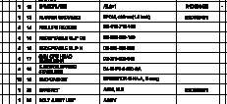 |  | 1) 케이블 길이변경 2) PART NO.14~17 사양변경 3) CONNECTOR BRACKET(PART NO.20) 형상변경

COMMUNICATION RACK A 1/2 |  |  | PART NO.41,42 추가

ESP |  | 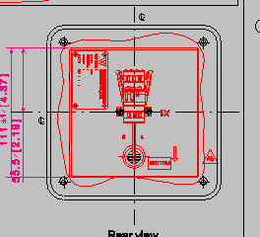 | ESP 커넥터 취부 방향 변경.

